Hoja1
Sumar vectores método cabeza y cola. Definir vectores en magnitud y dirección. En las celdas B y C se escriben las magnitudes de los vectores y el angulo que forman con respecto al eje de las x

Vectores | Magnitud | Dirección | Cuadrante | x | y
F1=u | 5.83 | 31 | 1er cuadrante | 5 | 3
F2= v | 5.70 | 315 | 4o cuadrante | 4.03 | -4.03
F3= w | 5.8 | 121 | 2o cuadrante | -2.99 | 4.97
F4= z | 7.1 | 45 | 1er cuadrante | 5.02 | 5.02
 |  |  | ΣFx , ΣFy | 11.06 | 8.96
 |  |  | Mag resultante | 14.23
 |  |  | Resultante | 0 | 0
 |  |  |  | 11.06 | 8.96 | Ubicación
 |  |  | GRADOS(ATAN(ABS(F9/E9))) | 39.011851624 |  | 39.011851624
Rx | 0 | 0 | (0,0) → (11,06,0)
 | 11.06 | 0
Ry | 11.06 | 0 | (11,06,0) → (11,06,8,96)
 | 11.06 | 8.96
u | 0 | 0 | (0,0) → (5,3) | w | 9.03 | -1.03 | (9,03,-1,03) → (6,04,3,94)
 | 5 | 3 |  |  | 6.04 | 3.94
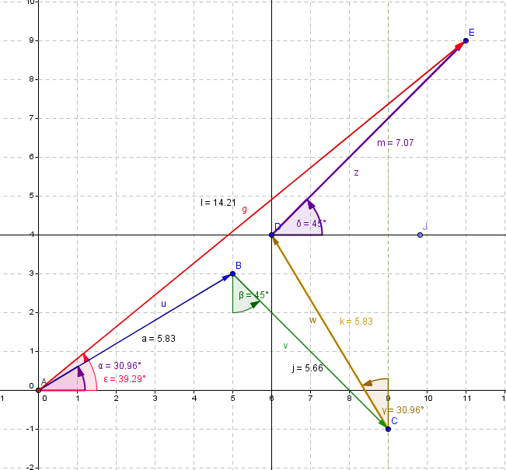
ux | 0 | 0 | (0,0) → (5,0) | wx | 9.03 | -1.03 | (9,03,-1,03) → (6,04,-1,03)
 | 5 | 0 |  |  | 6.04 | -1.03
uy | 5 | 0 | (5,0) → (5,3) | w y | 6.04 | -1.03 | (6,04,-1,03) → (6,04,3,94)
 | 5 | 3 |  |  | 6.04 | 3.94
v | 5 | 3 | (5,3) → (9,03,-1,03) | z | 6.04 | 3.94 | (6,04,3,94) → (11,06,8,96)
 | 9.03 | -1.03 |  |  | 11.06 | 8.96
vx | 5 | 3 | (5,3) → (9,03,3) | z x | 6.04 | 3.94 | (6,04,3,94) → (11,06,3,94)
 | 9.03 | 3 |  |  | 11.06 | 3.94
vy | 9.03 | 3 | (9,03,3) → (9,03,-1,03) | z y | 11.06 | 3.94 | (11,06,3,94) → (11,06,8,96)
 | 9.03 | -1.03 |  |  | 11.06 | 8.96

Hoja2
Sumar vectores método cabeza y cola. Definir vectores en megnitud y dirección. En las celdas B y C se escriben las magnitudes de los vectores y el angulo que forman con respecto al eje de las x |  |  |  |  |  | ABRIL12-1-suma- vectores-método cab-cola.docx

Vectores | Magnitud | Dirección | Cuadrante | x | y
F1=u | 5.83 | 31 | 1er cuad | 5 | 3
F2= v | 5.7 | 315 | 4o cuad | 4.03 | -4.03
F3= w | 5.8 | 121 | 2o cuad | -2.99 | 4.97
F4= z | 7.1 | 45 | 1er cuad | 5.02 | 5.02
 |  |  | ΣFx , ΣFy | 11.06 | 8.96
 |  |  | R=raiz(Rx^2+Ry^2) | 14.23
 |  |  | Resultante | 0 | 0
 |  |  |  | 11.06 | 8.96 | Ubicación
 |  |  | GRADOS(ATAN(ABS(F9/E9))) | 39.011851624 |  | 39.011851624
Rx | 0 | 0 | (0,0) → (11,06,0)
 | 11.06 | 0
Ry | 11.06 | 0 | (11,06,0) → (11,06,8,96)
 | 11.06 | 8.96
u | 0 | 0 | (0,0) → (5,3) | w | 9.03 | -1.03 | (9,03,-1,03) → (6,04,3,94)
 | 5 | 3 |  |  | 6.04 | 3.94
ux | 0 | 0 | (0,0) → (5,0) | wx | 9.03 | -1.03 | (9,03,-1,03) → (6,04,-1,03)
 | 5 | 0 |  |  | 6.04 | -1.03
uy | 5 | 0 | (5,0) → (5,3) | w y | 6.04 | -1.03 | (6,04,-1,03) → (6,04,3,94)
 | 5 | 3 |  |  | 6.04 | 3.94
v | 5 | 3 | (5,3) → (9,03,-1,03) | z | 6.04 | 3.94 | (6,04,3,94) → (11,06,8,96)
 | 9.03 | -1.03 |  |  | 11.06 | 8.96
vx | 5 | 3 | (5,3) → (9,03,3) | z x | 6.04 | 3.94 | (6,04,3,94) → (11,06,3,94)
 | 9.03 | 3 |  |  | 11.06 | 3.94
vy | 9.03 | 3 | (9,03,3) → (9,03,-1,03) | z y | 11.06 | 3.94 | (11,06,3,94) → (11,06,8,96)
 | 9.03 | -1.03 |  |  | 11.06 | 8.96

